Общий прайс
 ООО «СТЕЙК СТОР» ТМ GASTRONOMIA 1778
Натуральные фермерские мясные деликатесы премиум-класса для ваших полок: высокий спрос, маржинальность
8932-777-70-21 Юлия

Номенклатура | Ед. изм | Цена с НДС
 |  | Дистр
Паштеты 100 гр

Паштет подсолнечный с вялеными томатами (6/24 шт) 100 гр | 100г | 170 | !NEW!
Паштет грибной постный с кедровыми орешками (6/24 шт) 100 гр | 100г | 170 | !NEW!
Паштет грибной постный (6/24 шт) 100 гр | 100г | 170 | !NEW!
Паштет грибной (6/24 шт) 100 гр | 100г | 170 | !NEW!
Паштет грибной с кедровыми орешками (6/24 шт) 100 гр | 100г | 170 | !NEW!
Паштет из печени кролика с кедровым орехом (6/24шт.)/100гр. | 100г | 185
Паштет из утиной печени с вяленой клюквой (6/24шт.)/100гр. | 100г | 185
Паштет из печени говядины с брусникой (6/24шт.)/100гр. | 100г | 185
Паштет из утиной печени (6/24шт.)/100гр. | 100г | 185
Паштет из печени индейки с вялеными томатами (6/24шт.)/100гр. | 100г | 185
Паштет из куриной печени со сладким чили (6/24шт.)/100гр. | 100г | 185
Паштет из печени говядины с грибами (6/24шт.)/100гр. | 100г | 185
Паштет из куриной печени три перца | 100г | 185 | !NEW!
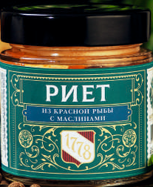
Пашет из печени индейки | 100г | 185 | !NEW!
Паштет из утиной печени с трюфелем | 100г | 280 | !NEW!
Паштет из трески с икрои и мясом краба (6/24шт.)/100гр. | 100г | 200
Паштет из тунца с икрой и креветкой (6/24шт.)/100гр. | 100г | 200
Риет из красной рыбы с маслинами (6/24шт.)/100гр. | 100г | 200
Паштет из морской форели (6/24шт.)/100гр. | 100г | 200
Паштет из форели с дижонской горчицей и мёдом (6/24шт.)/100гр. | 100г | 200
ПАШТЕТЫ 170 гр
Паштет подсолнечный с вялеными томатами (6/24 шт) 170 гр | 170г | 250 | !NEW!
Паштет грибной постный с кедровыми орешками (6/24 шт) 170 гр | 170г | 250 | !NEW!
Паштет грибной постный (6/24 шт) 170 гр | 170г | 250 | !NEW!
Паштет грибной (6/24 шт) 170 гр | 170г | 250 | !NEW!
Паштет грибной с кедровыми орешками (6/24 шт) 170 гр | 170г | 250 | !NEW!
Паштет из печени кролика с кедровым орехом (6/24шт.)/170гр. | 170г | 275
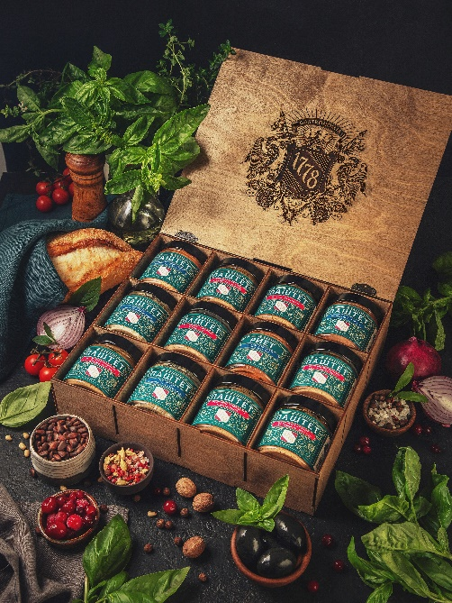
Паштет из утиной печени с вяленой клюквой (6/24шт.)/170гр. | 170г | 275
Паштет из печени говядины с брусникой (6/24шт.)/170гр. | 170г | 275
Паштет из утиной печени (6/24шт.)/170гр. | 170г | 275
Паштет из печени индейки с вялеными томатами (6/24шт.)/170гр. | 170г | 275
Паштет из куриной печени со сладким чили (6/24шт.)/170гр. | 170г | 275
Паштет из печени говядины с грибами (6/24шт.)/170гр. | 170г | 275
Паштет из куриной печени три перца | 170г | 275 | !NEW!
Пашет из печени индейки | 170г | 275 | !NEW!
Паштет из утиной печени с трюфелем | 170г | 400 | !NEW!
Паштет из трески с икрои и мясом краба (6/24шт.)/170гр. | 170г | 300
Паштет из тунца с икрой и креветкой (6/24шт.)/170гр. | 170г | 300
Риет из красной рыбы с маслинами (6/24шт.)/170гр. | 170г | 300
Паштет из морской форели (6/24шт.)/170гр. | 170г | 300
Паштет из форели с дижонской горчицей и мёдом (6/24шт.)/170гр. | 170г | 300
Томленое мясо
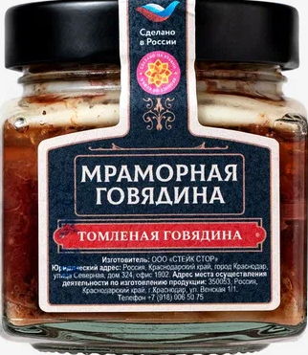
Мраморная Говядина томленная классика (6/24шт.) 250гр. | 250г | 330
Мраморная Говядина беф-строганов (6/24шт.) 250гр. | 250г | 300
Мраморная Говядина с морковкой и горчицей (6/24шт.) 250гр. | 250г | 330
Мраморная Говядина с трюфелем (6/24шт.) 250гр. | 250г | 400
Мраморная Говядина с черносливом (6/24шт.) 250гр. | 250г | 330
Сыровяленое мясо 100 гр
Филе Куриное (24шт.) 100гр | 100г | 220
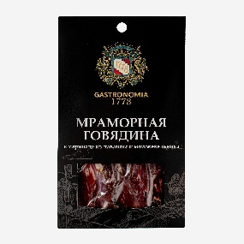
Мраморная говядина в маринаде из лаванды и можжевельника (24шт.) 100гр. | 100г | 300
Филе утки в маринаде из клюквы и брусники (24шт.) 100гр | 100г | 275
Свиная вырезка в маринаде ткемали (24шт.) 100гр | 100г | 250
Филе индейки (24) 100гр. | 100г | 260
Сыровяленое мясо 1 кг
Филе Куриное | 1 кг | 1400
Мраморная говядина в маринаде из лаванды и можжевельника | 1 кг | 2300
Филе утки в маринаде из клюквы и брусники | 1 кг | 1750
Свиная вырезка в маринаде ткемали | 1 кг | 1600
Филе индейки | 1 кг | 1600

